1
1. OPERACIONES PARA EDITAR DATOS

 |  |  | MOUSE
MOVER DATOS
 |  |  | TECLADO | CTRL + X | CORTAR
 |  |  |  | CTRL + V | PEGAR |  |  |  |  | CIBERTEC

 |  |  |  |  | EXCEL O365 |  |  |  |  | EXCEL O365

 |  |  | MOUSE | PRESIONAR AL TECLA CTRL Y ARRASTRAMOS A LA CELDA DONDE SE QUIERE COPIAR
COPIAR DATOS
 |  |  | TECLADO | CTRL + C | COPIAR |  |  |  |  | EXCEL O365
 |  |  |  | CTRL + V | PEGAR
 |  |  |  |  |  |  |  | CIBERTEC

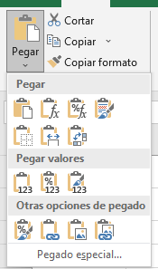
OPCIONES DE PEGADO |  |  |  |  |  | PRIMEVERA |  |  | VENTAS | AÑO 2022 | VENTAS | PRODUCTO1 | PRODUCTO2 | PRODUCTO3 | TOTAL VENTAS
 |  |  |  |  |  | VERANO |  |  | PRODUCTO1 | 1000 | AÑO 2022 | 1000 | 3000 | 5000 | 9000 | =SUMA(Q19:S19)
 |  |  |  |  |  | OTOÑO |  |  | PRODUCTO2 | 3000 | AÑO 2022 | 1000 | 3000 | 5000 | 9000 | =SUMA(Q20:S20)
 |  |  |  |  |  | INVIERNO |  |  | PRODUCTO3 | 5000 | AÑO 2022 | 1000 | 3000 | 5000 | 9000 | 9000
 | TRANSPONER |  |  |  |  |  |  |  | TOTAL VENTAS | 9000

 | VALORES

 | FORMATOS

DESHACER / REHACER ACCIONES |  |  |  |  |  | GASTOS1 | 100
 |  |  |  |  |  | GASTOS2 | 200
 |  |  |  |  |  | GASTOS3 | 300
CTRL + Z |  | CTRL + Y |  |  |  | GASTOS4

2
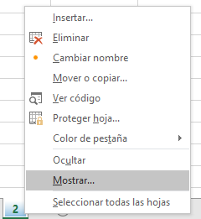
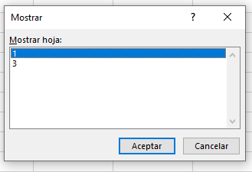
2. OPERACIONES CON LAS HOJAS DEL LIBRO

INSERTAR HOJAS DE CALCULO |  |  |  |  | SHIFT + F11

MOVER HOJAS | APUNTAMOS LA ETIQUETA DE LA HOJA Y ARRASTRAMOS A SU NUEVA POSICION
 | CLIC DERECHO EN LA HOJA Y LUEGO MOVER O COPIAR
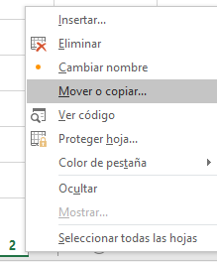
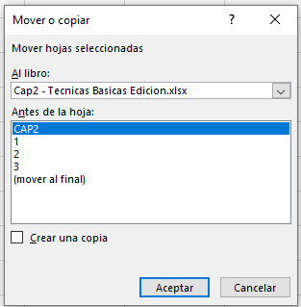

COPIAR HOJAS |  | CLIC DERECHO EN LA HOJA Y LUEGO MOVER O COPIAR

ELIMINAR HOJAS |  | CLIC DERECHO EN LA HOJA Y LUEGO ELIMINAR
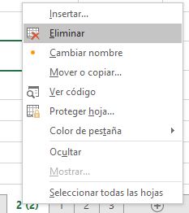

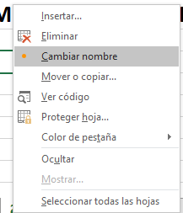
CAMBIAR NOMBRE A LAS HOJAS |  |  | CLIC DERECHO EN LA HOJA Y LUEGO CAMBIAR NOMBRE
 |  |  | DOBLE CLIC EN LA HOJA Y ESCRIBIMOS EL NOMBRE QUE DESEAMOS CAMBIAR

CAMBIAR EL COLOR DE LAS ETIQUETAS DE LA HOJA |  |  |  | CLIC DERECHO EN LA HOJA Y LUEGO COLOR DE PESTAÑA, ELEGIR EL COLOR DESEADO
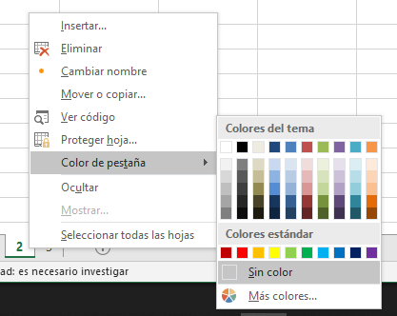

OCULTAR HOJAS |  | CLIC DERECHO EN LA HOJA Y LUEGO OCULTAR
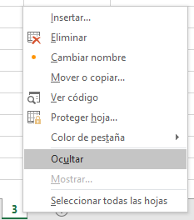

MOSTRAR HOJAS |  | CLIC DERECHO EN LA HOJA Y LUEGO MOSTRAR

3
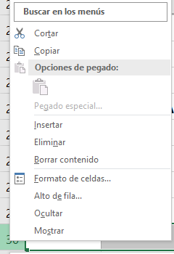
3. OPERACIONES PARA EDITAR CELDAS, COLUMNAS Y FILAS DE LA HOJA

CAMBIAR EL ANCHO DE LA COLUMNA

 | CLIC DERECHO SOBRE LA COLUMNA Y LUEGO ANCHO DE COLUMNA
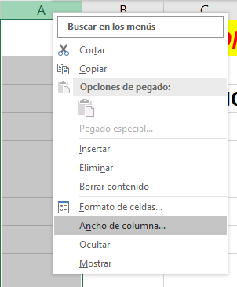

 |  | CLIC DERECHO SOBRE LA COLUMNA Y LUEGO INSERTAR

CAMBIAR EL ALTO DE LA FILA

 | CLIC DERECHO SOBRE LA FILA Y LUEGO ALTO DE FILA

